Grafico
CORRIDA DE PRUEBA A POZO | Código: SMA21-0P-FO-007
 | Fecha de Emisión: 11/05/2025
H1B P01 | Fecha de Revisión: 31/08/25
 | Pág. 3 de 3
 | BTPD | BBPD |  | Q.H2O | Q.Gas/Total
20:00:00 | 437.1 | 332.1 |  | 20.6 | 77.9
20:20:00 | 384.5 | 279.5 |  | 17.3 | 20.5
20:40:00 | 405.3 | 300.3 |  | 18.6 | 12.8
21:00:00 | 473.9 | 368.9 |  | 22.9 | 88.1
21:20:00 | 417.1 | 312.1 |  | 19.3 | 4.5
21:40:00 | 438.5 | 333.5 |  | 20.7 | 67.9
22:00:00 | 376.9 | 271.9 |  | 16.9 | 15.6
22:20:00 | 387.0 | 282.0 |  | 17.5 | 7.7
22:40:00 | 429.5 | 324.5 |  | 20.1 | 44.0
23:00:00 | 348.2 | 243.2 |  | 15.1 | 98.2
23:20:00 | 448.3 | 343.3 |  | 21.3 | 10.5
23:40:00 | 470.5 | 365.5 |  | 22.7 | 89.1
0:00:00 | 481.8 | 376.8 |  | 23.4 | 29.7
0:20:00 | 378.3 | 273.3 |  | 16.9 | 3.3
0:40:00 | 295.3 | 190.3 |  | 11.8 | 18.3
1:00:00 | 435.7 | 330.7 |  | 20.5 | 51.5
1:20:00 | 467.2 | 362.2 |  | 22.5 | 58.5
1:40:00 | 362.3 | 257.3 |  | 15.9 | 1.8
2:00:00 | 430.3 | 325.3 |  | 20.2 | 4.5
2:20:00 | 359.4 | 254.4 |  | 15.8 | 51.4
2:40:00 | 392.3 | 287.3 |  | 17.8 | 6.3
3:00:00 | 407.3 | 302.3 |  | 18.7 | 10.6
3:20:00 | 390.7 | 285.7 |  | 17.7 | 8.5
3:40:00 | 500.3 | 395.3 |  | 24.5 | 17.6
4:00:00 | 470.2 | 365.2 |  | 22.6 | 26.1
4:20:00 | 345.1 | 240.1 |  | 14.9 | 12.0
4:40:00 | 381.7 | 276.7 |  | 17.2 | 29.3
5:00:00
5:20:00
5:40:00
6:00:00
6:20:00
6:40:00
7:00:00
7:20:00
7:40:00
8:00:00

FLOW RATE
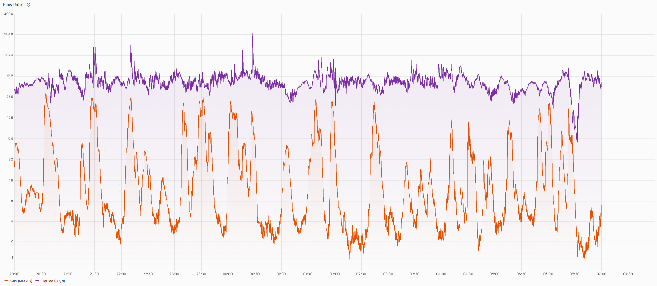
 | RELACION FLOW RATE LIQUIDO / FLOW RATE GAS | Código: SMA21-0P-FO-007
 |  | Fecha de Emisión: 11/05/2025
 |  | Revisión: 1
 | H1B P01 | Pág. 3 de 3

